Полочные контейнеры SK
Прайс-лист
bistrend.ru

Наименование | ФОТО | Артикул | Размеры (мм) | Стандартный цвет (артикул) | Кол--во перегородок в комплекте (шт) | Упаковка в короб (шт) | Габариты короба (мм) | Упаковка на паллет (шт) | Вес упаковки (кг) | Кол-во в еврофуре (шт) | Дилер | Опт | Розница

Полочные контейнеры SK
Для полок глубиной 300мм
Контейнер полочный SK 3109 | 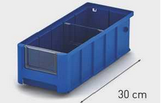 | 12.330.65 | 300х117х90 | 65 | 0 | 75 | 800х600х500 | 600 | 168.0 | 19,800 | 64.00 | 66.00 | 77.00
Контейнер полочный SK 31509 |  | 12.331.65 | 300x155x90 | 65 | 0 | 58 | 800х600х500 | 464 | 134.0 | 15,312 | 72.00 | 75.00 | 88.00
Контейнер полочный SK 3209 |  | 12.332.65 | 300х234х90 | 65 | 0 | 37 | 800х600х500 | 296 | 92.0 | 9,768 | 94.00 | 97.00 | 115.00
Контейнер полочный SK 3214 |  | 12.333.65 | 300х234х140 | 65 | 0 | 24 | 800х600х500 | 240 | 78.0 | 7,920 | 141.00 | 145.00 | 171.00
Для полок глубиной 400мм
Контейнер полочный SK 4109 | 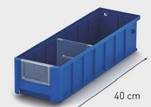 | 12.334.65 | 400х117х90 | 65 | 0 | 58 | 800х600х500 | 464 | 161.8 | 15,312 | 80.00 | 82.00 | 97.00
Контейнер полочный SK 41509 |  | 12.335.65 | 400x155x90 | 65 | 0 | 42 | 800х600х500 | 336 | 122.2 | 11,088 | 93.00 | 96.00 | 113.00
Контейнер полочный SK 4209 |  | 12.336.65 | 400х234х90 | 65 | 0 | 27 | 800х600х500 | 216 | 85.0 | 7,128 | 113.00 | 117.00 | 138.00
Контейнер полочный SK 4214 |  | 12.337.65 | 400х234х140 | 65 | 0 | 16 | 800х600х500 | 160 | 67.6 | 5,280 | 189.00 | 195.00 | 230.00
Для полок глубиной 500мм
Контейнер полочный SK 5109 | 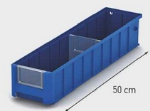 | 12.338.65.С50/1 | 500х117х90 | 65 | 1 | 47 | 800х600х500 | 376 | 160.9 | 12,408 | 96.00 | 99.00 | 116.00
Контейнер полочный SK 51509 |  | 12.339.65.С50/1 | 500x155x90 | 65 | 1 | 35 | 800х600х500 | 280 | 124.4 | 9,240 | 115.00 | 118.00 | 139.00
Контейнер полочный SK 5209 |  | 12.340.65.С50/1 | 500x234x90 | 65 | 1 | 23 | 800х600х500 | 184 | 87.9 | 6,072 | 145.00 | 150.00 | 177.00
Контейнер полочный SK 5214 |  | 12.341.65.С50/1 | 500х234х140 | 65 | 1 | 14 | 800х600х500 | 112 | 60.6 | 3,696 | 211.00 | 217.00 | 256.00
Для полок глубиной 600мм
Контейнер полочный SK 6109 | 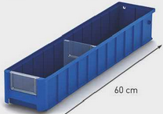 | 12.342.65.С50/1 | 600х117х90 | 65 | 1 | 38 | 800х600х500 | 304 | 154.8 | 10,032 | 114.00 | 118.00 | 139.00
Контейнер полочный SK 61509 |  | 12.343.65.С50/1 | 600x156x90 | 65 | 1 | 28 | 800х600х500 | 224 | 118.8 | 7,392 | 134.00 | 138.00 | 163.00
Контейнер полочный SK 6209 |  | 12.344.65.С50/1 | 600х234х90 | 65 | 1 | 19 | 800х600х500 | 152 | 86.4 | 5,016 | 169.00 | 175.00 | 206.00
Контейнер полочный SK 6214 |  | 12.345.65.С50/1 | 600х234х140 | 65 | 1 | 11 | 800х600х500 | 88 | 57.6 | 2,904 | 252.00 | 260.00 | 306.00

Комплектующие к Полочным контейнерам SK
Наименование | ФОТО | Артикул | Размер | Стандартный цвет | Совместимость | Упаковка в короб | Габариты короба (мм) | Упаковка на паллет (шт) | Вес упаковки (кг) |  | Дилер | Опт | Розница

Поперечные разделители к Полочным контейнерам SK
Поперечный разделитель TD 1109 | 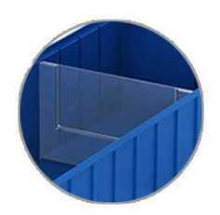 | 30.940.00.PS | 105х79 | прозр. | SK 3109, 4109, 5109, 6109 | 200 | 600х400х290 | 36,000 | 740.0 |  | 5.80 | 6.00 | 7.00
Поперечный разделитель TD 1509 |  | 30.941.00.PS | 142х80 | прозр. | SK 31509, 41509, 51509, 61509 | 200 | 600х400х290 | 26,400 | 730.0 |  | 8.80 | 9.00 | 10.60
Поперечный разделитель TD 2309 |  | 30.942.00.PS | 222х80 | прозр. | SK 3209, 4209, 5209, 6209 | 200 | 600х400х290 | 18,000 | 770.0 |  | 13.10 | 13.50 | 16.00
Поперечный разделитель TD 2314 |  | 30.943.00.PS | 222х130 | прозр. | SK 3214, 4214, 5214, 6214 | 200 | 600х400х290 | 9,000 | 640.0 |  | 26.30 | 27.00 | 31.90
Фронтальные панели к Полочным контейнерам SK
Фронтальная панель VP 1109 | 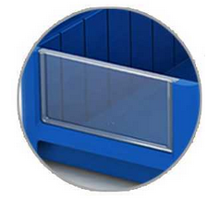 | 30.944.00.PS | 85х50 | прозр. | SK 3109, 4109, 5109, 6109 | 320 | 400х300х270 | 57600 | 710.0 |  | 5.80 | 6.00 | 7.00
Фронтальная панель VP 1509 |  | 30.945.00.PS | 115х50 | прозр. | SK 31509, 41509, 51509, 61509 | 260 | 400х300х271 | 46800 | 720.0 |  | 8.80 | 9.00 | 10.60
Фронтальная панель VP 2309 |  | 30.946.00.PS | 182х50 | прозр. | SK 3209, 4209, 5209, 6209 | 322 | 400х300х272 | 24552 | 630.0 |  | 13.10 | 13.50 | 16.00
Фронтальная панель VP 2314 |  | 30.944.00.PS | 182х90 | прозр. | SK 3214, 4214, 5214, 6214 | 175 | 400х300х270 | 14850 | 640.0 |  | 26.30 | 27.00 | 31.90

